首页
开发负责 ：林迪南
计算书图片插入算法、工程概况智能识别算法、仪器校准日期识别算法设计：陈思远
应变、挠度图表生成算法校核、优化，应变、挠度计算公式校核：张玮

仪器管理
临界校准日期 | 2019-01-05 | 排序 | 特征字符串 | 特征型号 | 报告名称 | 序号 | 报告资产名称 | 资产名称 | 资产编号 | 规格型号 | 旧系统仪器设备编号 | 校准有效期至 | 选择 | 数量 | 序号 | 仪器名称 | 型号规格 | 管理编号 | 校准有效期至 | 旧系统仪器设备编号
数据库文件名 | 校准通知.xls | 1 | 皮尺 |  | 皮尺

 |  | 2 | 钢卷尺 | (0～5)m | 钢卷尺

 | 尺寸和挠度 | 3 | 钢卷尺 | (0～30)m | 钢卷尺

 |  | 4 | 水准仪 |  | 水准仪

 |  | 5 | 百分表 | (0～10)mm | 百分表

 |  | 6 | 百分表 | (0～30)mm | 百分表

 | 应变 | 7 | 振弦式读数仪 |  | 振弦式读数仪

 |  | 8 | 无线遥测静态应变测试分析系统 | TST3821E | 无线遥测静态应变测试分析系统

 | 动测和索力 | 9 | 桥梁实验模态无线测试分析系统 | TST5926E | 桥梁实验模态无线测试分析系统

 |  | 10 | 无线遥测振动(索力)测试分析系统 | TST5927 | 无线遥测振动(索力)测试分析系统

 |  | 11 | 无线遥测动态应变测试分析系统 | TST5925EV | 无线遥测动态应变测试分析系统

 |  | 12 | 动态信号 |  | 动态信号采集及分析系统

 |  | 13 | 动态信号测试分析系统 | DH5920 | 动态信号测试分析系统

 | 砼强度 | 14 | 回弹仪 |  | 回弹仪

 |  | 15 | 钢筋扫描 |  | 钢筋扫描仪

1、若特征字符串相同则必须填特征型号以进行区分；
2、可手动修改排序以修改搜索列表中各个仪器出现的顺序；
3、搜索结果的仪器校准有效期至均晚于临界校准日期；
 |  | 16 | 裂缝宽度 |  | 裂缝宽度监测仪

 |  | 17 | 钢筋锈蚀仪 |  | 钢筋锈蚀仪
 | 状态参数
 |  | 18 | 贯入式砂浆强度 |  | 贯入式砂浆强度检测仪

 |  | 19 | 混凝土电阻率仪 |  | 混凝土电阻率仪

 | 监测 | 20 | 全站仪 |  | 全站仪

 |  | 21 | 自定义仪器1 |  | 自定义仪器1

 |  | 22 | 自定义仪器2 |  | 自定义仪器2

 | 自定义仪器 | 23 | 自定义仪器3 |  | 自定义仪器3

 |  | 24 | 自定义仪器4 |  | 自定义仪器4

 |  | 25 | 自定义仪器5 |  | 自定义仪器5

挠度
挠度组数 | 2
组1测点数 | 12 | 组2测点数 | 12 | 组3测点数 |  | 组4测点数 | 组5测点数 | 组6测点数 | 组7测点数 |  | 组8测点数 |  | 组9测点数 |  | 组10测点数 |  |  |  |  | 截图区
报告工况 | 1 | 报告工况 | 2 | 报告工况 |  | 报告工况 | 报告工况 | 报告工况 | 报告工况 |  | 报告工况 |  | 报告工况 |  | 报告工况 |  |  |  | 若图片数量少于组数，则图片不会黏贴到Word计算书中
组名称 | A-A |  | A-A
最大弹性位移 | 3.22 |  | 2.17
提示：若作图结果不正确，请尝试再点击一次“自动作图”（WPS bug）
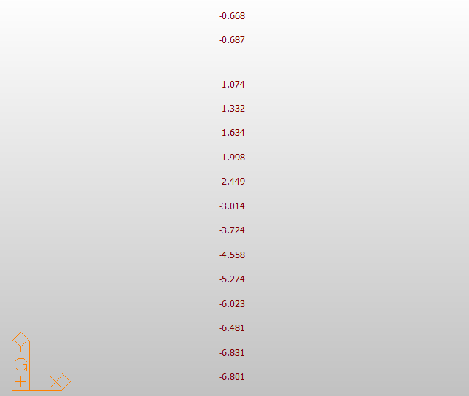
最小校验系数 | 0.43 |  | 0.35
最大校验系数 | 0.56 |  | 0.63
最小相对残余变形 | 0.00% |  | 0.00%
最大相对残余变形 | 13.33% |  | 0.00%
 |  |  |  |  |  |  |  |  |  | 报告数据
组 | 测点 | 初读 | 满载 读数 | 卸载 读数 | 理论 |  |  |  |  | 组 | 测点 | 实测值(mm) |  |  | 满载理论值(mm) | 校验系数 | 相对残余变形 | 增量
 |  |  |  |  |  |  |  |  |  |  |  | 总变形 | 弹性变形 | 残余变形
一 | A-1 | -188.78 | -185.56 | -188.78 | 6.83 |  |  |  |  |  |  | 3.22 | 3.22 | 0.00 | 6.83 | 0.47 | 0.00% | -3.22
一 | A-2 | -158.78 | -155.64 | -158.73 | 6.48 |  |  |  |  |  |  | 3.14 | 3.09 | 0.05 | 6.48 | 0.48 | 1.59% | -3.09
一 | A-3 | -124.78 | -121.85 | -124.88 | 6.02 |  |  |  |  |  |  | 2.93 | 2.93 | 0.00 | 6.02 | 0.49 | 0.00% | -3.03
一 | A-4 | -90.98 | -88.25 | -91.02 | 5.27 |  |  |  |  |  |  | 2.73 | 2.73 | 0.00 | 5.27 | 0.52 | 0.00% | -2.77
一 | A-5 | -59.36 | -56.97 | -59.31 | 4.56 |  |  |  |  |  |  | 2.39 | 2.34 | 0.05 | 4.56 | 0.51 | 2.09% | -2.34
一 | A-6 | -36.51 | -34.42 | -36.52 | 3.72 |  |  |  |  |  |  | 2.09 | 2.09 | 0.00 | 3.72 | 0.56 | 0.00% | -2.10
一 | A-7 | -16.57 | -14.92 | -16.56 | 3.01 |  |  |  |  |  |  | 1.65 | 1.64 | 0.01 | 3.01 | 0.54 | 0.61% | -1.64
一 | A-8 | 0.95 | 2.16 | 0.86 | 2.45 |  |  |  |  |  |  | 1.21 | 1.21 | 0.00 | 2.45 | 0.49 | 0.00% | -1.30
一 | A-9 | 13.90 | 14.92 | 13.87 | 2.00 |  |  |  |  |  |  | 1.02 | 1.02 | 0.00 | 2.00 | 0.51 | 0.00% | -1.05
一 | A-10 | 26.05 | 26.94 | 26.11 | 1.63 |  |  |  |  |  |  | 0.89 | 0.83 | 0.06 | 1.63 | 0.51 | 6.74% | -0.83
一 | A-11 | 39.31 | 39.88 | 39.24 | 1.33 |  |  |  |  |  |  | 0.57 | 0.57 | 0.00 | 1.33 | 0.43 | 0.00% | -0.64
一 | A-12 | 48.46 | 49.06 | 48.54 | 1.07 |  |  |  |  |  |  | 0.60 | 0.52 | 0.08 | 1.07 | 0.49 | 13.33% | -0.52
二 | A-1 | -188.78 | -188.09 | -189.33 | 1.10 |  |  |  |  |  |  | 0.69 | 0.69 | 0.00 | 1.10 | 0.63 | 0 | -1.24
二 | A-2 | -158.73 | -158.00 | -159.42 | 1.31 |  |  |  |  |  |  | 0.73 | 0.73 | 0.00 | 1.31 | 0.56 | 0 | -1.42
二 | A-3 | -124.88 | -123.89 | -125.47 | 1.56 |  |  |  |  |  |  | 0.99 | 0.99 | 0.00 | 1.56 | 0.63 | 0 | -1.58
二 | A-4 | -91.02 | -89.90 | -91.56 | 1.88 |  |  |  |  |  |  | 1.12 | 1.12 | 0.00 | 1.88 | 0.60 | 0 | -1.66
二 | A-5 | -59.31 | -58.16 | -60.03 | 2.28 |  |  |  |  |  |  | 1.15 | 1.15 | 0 | 2.28 | 0.50438596491 | 0 | -1.87
二 | A-6 | -36.52 | -34.94 | -37.05 | 2.79 |  |  |  |  |  |  | 1.58 | 1.58 | 0 | 2.79 | 0.56630824373 | 0 | -2.11
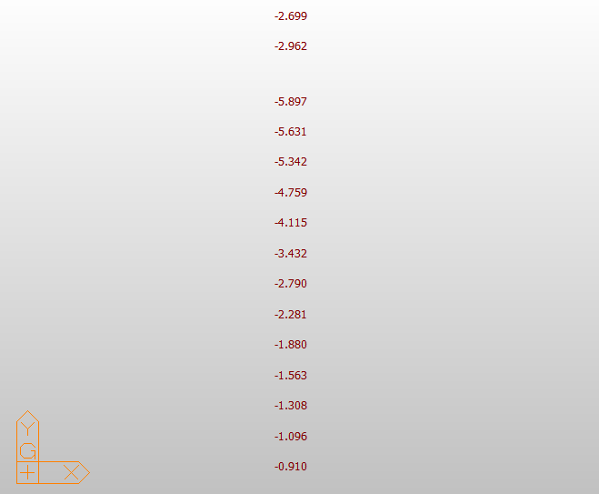
二 | A-7 | -16.56 | -14.72 | -17.20 | 3.43 |  |  |  |  |  |  | 1.84 | 1.84 | 0 | 3.43 | 0.53644314869 | 0 | -2.48
二 | A-8 | 0.86 | 2.99 | 0.31 | 4.12 |  |  |  |  |  |  | 2.13 | 2.13 | 0 | 4.12 | 0.51699029126 | 0 | -2.68
二 | A-9 | 13.87 | 16.03 | 13.27 | 4.76 |  |  |  |  |  |  | 2.16 | 2.16 | 0 | 4.76 | 0.45378151261 | 0 | -2.76
操作步骤：
1、点击“清空数据数据”；
2、填写挠度组数，各组测点数以及对应报告工况，点击“生成输入行”；
3、请填写绿色列内容（工况除外）；
4、点击“自动计算”；
5、点击“自动作图”。
使用说明：
1、输入组数、各组测点数（不超过10组）；
2、报告工况指报告中对应的工况号 （如连续梁桥工况1分别测试A（第1组）、B（第2组）截面，工况2测试C（第3组）截面，则第1、2组报告工况分别填1，第3组报告工况填2）；
3、测点编号以字母开头；
4、位移单位为mm；
5、挠度理论值程序取2位小数运算（四舍五入）；
二 | A-10 | 26.11 | 28.28 | 25.47 | 5.34 |  |  |  |  |  |  | 2.17 | 2.17 | 0 | 5.34 | 0.4063670412 | 0 | -2.81
二 | A-11 | 39.24 | 41.40 | 38.74 | 5.63 |  |  |  |  |  |  | 2.16 | 2.16 | 0 | 5.63 | 0.3836589698 | 0 | -2.66
二 | A-12 | 48.54 | 50.63 | 48.02 | 5.90 |  |  |  |  |  |  | 2.09 | 2.09 | 0 | 5.9 | 0.35423728814 | 0 | -2.61

应变
应变组数 | 2
组1测点数 | 12 | 组2测点数 | 12 | 组3测点数 |  | 组4测点数 |  | 组5测点数 |  | 组6测点数 | 组7测点数 |  | 组8测点数 |  | 组9测点数 |  | 组10测点数
报告工况 | 1 | 报告工况 | 2 | 报告工况 |  | 报告工况 |  | 报告工况 |  | 报告工况 | 报告工况 |  | 报告工况 |  | 报告工况 |  | 报告工况 |  |  |  |  |  |  |  |  |  | 截图区
组名 | A-A |  | A-A |  |  |  |  |  |  |  |  |  |  |  |  |  |  |  |  |  |  |  |  |  |  | 若图片数量少于组数，则图片不会黏贴到word计算书中
最大弹性应变 | 45 |  | 31
最小校验系数 | 0.26 |  | 0.29
提示：若作图结果不正确，请尝试再点击一次“自动作图”（WPS bug）
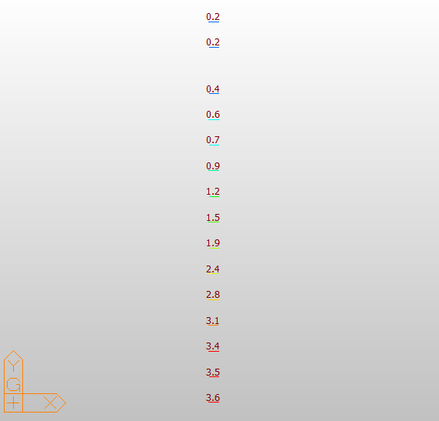
最大校验系数 | 65.00% |  | 92.00%
最小相对残余应变 | 0.00% |  | 0.00%
最大相对残余应变 | 0.00% |  | 13.33% |  |  |  |  |  |  |  |  |  |  |  | 基康应变计算公式（温度是否需要修正应视具体情况而定）
 |  |  |  |  |  |  |  |  |  |  |  |  |  |  | 其中G=3.7，C=1.020019
试验数据 |  |  |  |  |  |  |  | 理论数据 |  |  |  | 应变计算 |  |  |  |  |  | 报告数据

组 | 测点 | 初始读数 |  | 满载 |  | 卸载 |  | 满载理论值(Mpa) | 满载理论值(με) | 仪器类型 |  | 满载 |  |  | 卸载 |  |  | 工况 | 测点 | 实测值(με) |  |  | 满载理论值(με) | 校验系数 | 相对残余应变
 |  | 模数R | 温度 | 模数R | 温度T | 模数R | 温度T |  |  |  |  | 模数计算 | 温度计算 | 应变 | 模数计算 | 温度计算 | 残余应变 |  |  | 总应变 | 弹性应变 | 残余应变
一 | A-1 | 657.3 | 13.8 | 669.1 | 13.8 | 657.1 | 14 | 3.6 | 104 |  |  | 11.8 | 0.0 | 44.53 | -0.2 | 0.2 | 0.00 | 一 | A-1 | 45 | 45 | 0 | 104 | 0.43 | 0.00%
一 | A-2 | 617.9 | 13.7 | 627.8 | 13.8 | 617.4 | 14 | 3.5 | 101 |  |  | 9.9 | 0.1 | 37.54 | -0.5 | 0.3 | 0.00 | 一 | A-2 | 38 | 38 | 0 | 101 | 0.38 | 0.00%
一 | A-3 | 564.4 | 13.7 | 575.5 | 13.8 | 564 | 13.9 | 3.4 | 99 |  |  | 11.1 | 0.1 | 42.07 | -0.4 | 0.2 | 0.00 | 一 | A-3 | 42 | 42 | 0 | 99 | 0.42 | 0.00%
一 | A-4 | 670.8 | 13.9 | 679.8 | 14 | 670.2 | 14.2 | 3.1 | 90 |  |  | 9.0 | 0.1 | 34.15 | -0.6 | 0.3 | 0.00 | 一 | A-4 | 34 | 34 | 0 | 90 | 0.38 | 0.00%
一 | A-5 | 635.6 | 14.5 | 641 | 14.7 | 635.2 | 14.5 | 2.8 | 81 |  |  | 5.4 | 0.2 | 20.74 | -0.4 | 0.0 | 0.00 | 一 | A-5 | 21 | 21 | 0 | 81 | 0.26 | 0.00%
一 | A-6 | 584.7 | 13.7 | 591.1 | 14.1 | 583.4 | 14.2 | 2.4 | 70 |  |  | 6.4 | 0.4 | 24.87 | -1.3 | 0.5 | 0.00 | 一 | A-6 | 25 | 25 | 0 | 70 | 0.36 | 0.00%
一 | A-7 | 676.3 | 13.7 | 681.2 | 14.1 | 675.4 | 14.2 | 1.9 | 55 |  |  | 4.9 | 0.4 | 19.21 | -0.9 | 0.5 | 0.00 | 一 | A-7 | 19 | 19 | 0 | 55 | 0.35 | 0.00%
一 | A-8 | 646.4 | 13.7 | 651.5 | 14 | 645.7 | 14.1 | 1.5 | 43 |  |  | 5.1 | 0.3 | 19.79 | -0.7 | 0.4 | 0.00 | 一 | A-8 | 20 | 20 | 0 | 43 | 0.47 | 0.00%
使用说明：
1、输入组数、各组测点数（不超过10组）；
2、报告工况指报告中对应的工况号 ；
3、测点编号以字母开头；
4、满载理论值填写整数。
一 | A-9 | 742.1 | 13.5 | 746.1 | 13.9 | 741.1 | 14 | 1.2 | 35 |  |  | 4.0 | 0.4 | 15.82 | -1.0 | 0.5 | 0.00 | 一 | A-9 | 16 | 16 | 0 | 35 | 0.46 | 0.00%
一 | A-10 | 705 | 13.4 | 708.6 | 13.8 | 704 | 13.8 | 0.9 | 26 |  |  | 3.6 | 0.4 | 14.31 | -1.0 | 0.4 | 0.00 | 一 | A-10 | 14 | 14 | 0 | 26 | 0.54 | 0.00%
一 | A-11 | 667.8 | 13.3 | 671 | 13.7 | 666.9 | 13.7 | 0.7 | 20 |  |  | 3.2 | 0.4 | 12.80 | -0.9 | 0.4 | 0.00 | 一 | A-11 | 13 | 13 | 0 | 20 | 0.65 | 0.00%
一 | A-12 | 703.3 | 13.1 | 705 | 13.6 | 702.6 | 13.5 | 0.6 | 17 |  |  | 1.7 | 0.5 | 7.32 | -0.7 | 0.4 | 0.00 | 一 | A-12 | 7 | 7 | 0 | 17 | 0.41 | 0.00%
二 | A-2 | 617.4 | 14 | 619.9 | 13.7 | 617.8 | 13.7 | 0.3 | 9 |  |  | 2.5 | -0.3 | 8.90 | 0.4 | -0.3 | 0.97 | 二 | A-2 | 9 | 8 | 1 | 9 | 0.89 | 11.11%
二 | A-3 | 564 | 13.9 | 567.4 | 13.6 | 564.4 | 13.7 | 0.4 | 12 |  |  | 3.4 | -0.3 | 12.29 | 0.4 | -0.2 | 1.15 | 二 | A-3 | 12 | 11 | 1 | 12 | 0.92 | 8.33%
操作步骤：
1、点击“清空数据数据”；
2、填写应变组数，各个组测点数以及对应报告工况，点击“生成输入行”；
3、请填写绿色列内容（工况除外）；
4、点击“自动计算”；
5、点击“自动作图”。
二 | A-4 | 670.2 | 14.2 | 674.3 | 13.8 | 670.8 | 13.8 | 0.6 | 17 |  |  | 4.1 | -0.4 | 14.75 | 0.6 | -0.4 | 1.54 | 二 | A-4 | 15 | 13 | 2 | 17 | 0.76 | 13.33%
二 | A-5 | 635.2 | 14.5 | 638.6 | 14.1 | 635.4 | 14.2 | 0.7 | 20 |  |  | 3.4 | -0.4 | 12.11 | 0.2 | -0.3 | 0.21 | 二 | A-5 | 12 | 12 | 0 | 20 | 0.60 | 0.00%
二 | A-6 | 583.4 | 14.2 | 588.1 | 13.7 | 584 | 13.9 | 1 | 29 |  |  | 4.7 | -0.5 | 16.84 | 0.6 | -0.3 | 1.72 | 二 | A-6 | 17 | 15 | 2 | 29 | 0.52 | 11.76%
二 | A-7 | 675.4 | 14.2 | 680.2 | 13.7 | 676 | 13.9 | 1.3 | 38 |  |  | 4.8 | -0.5 | 17.22 | 0.6 | -0.3 | 1.72 | 二 | A-7 | 17 | 15 | 2 | 38 | 0.39 | 11.76%
二 | A-8 | 645.7 | 14.1 | 652.1 | 13.7 | 646.1 | 13.9 | 1.7 | 49 |  |  | 6.4 | -0.4 | 23.43 | 0.4 | -0.2 | 1.15 | 二 | A-8 | 23 | 22 | 1 | 49 | 0.45 | 4.35%
二 | A-9 | 741.1 | 14 | 750 | 13.5 | 741.7 | 13.7 | 2.1 | 61 |  |  | 8.9 | -0.5 | 32.69 | 0.6 | -0.3 | 1.72 | 二 | A-9 | 33 | 31 | 2 | 61 | 0.51 | 6.06%
二 | A-10 | 704 | 13.9 | 712.8 | 13.4 | 704.55 | 13.7 | 2.5 | 72 |  |  | 8.8 | -0.5 | 32.31 | 0.5 | -0.2 | 1.72 | 二 | A-10 | 32 | 30 | 2 | 72 | 0.42 | 6.25%
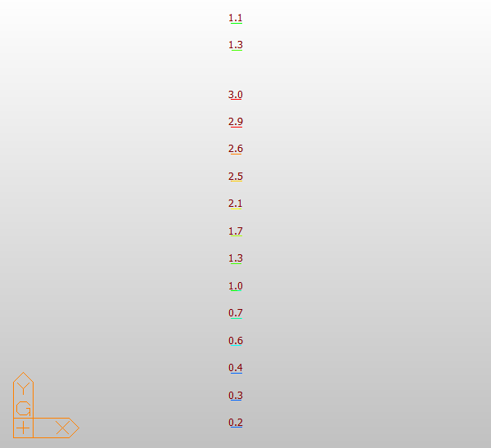
二 | A-11 | 666.9 | 13.7 | 675.8 | 13.3 | 667.4 | 13.6 | 2.6 | 75 |  |  | 8.9 | -0.4 | 32.87 | 0.5 | -0.1 | 1.71 | 二 | A-11 | 33 | 31 | 2 | 75 | 0.41 | 6.06%
二 | A-12 | 702.6 | 13.5 | 709.9 | 13.1 | 703.2 | 13.4 | 2.9 | 84 |  |  | 7.3 | -0.4 | 26.83 | 0.6 | -0.1 | 2.08 | 二 | A-12 | 27 | 25 | 2 | 84 | 0.30 | 7.41%
二 | A-13 | 666.3 | 13.5 | 673.4 | 13.3 | 666.5 | 13.4 | 3 | 87 |  |  | 7.1 | -0.2 | 26.44 | 0.2 | -0.1 | 0.57 | 二 | A-13 | 26 | 25 | 1 | 87 | 0.29 | 3.85%

栏杆推力
测点数 | 3
加载级数 | 5

操作步骤：
1、点击“清空数据数据”；
2、填写测点数，加载级数，点击“生成输入行”；
3、请填写“总变形”；
4、点击“自动计算”；
5、在“生成Word报告”标签中，可导出结果。
测点 | 分级 | 实测值(mm) |  | 残余变形(mm) | 相对残余变形
 |  | 总变形 | 弹性变形
1# | 1级 | 0.18 | / | 0.01 | 1.27%
1# | 2级 | 0.3 | /
1# | 3级 | 0.45 | /
1# | 4级 | 0.62 | /
1# | 5级 | 0.79 | 0.78
1# | 退载 | 0.01 | /
2# | 1级 | 0.13 | / | 0.03 | 4.11%
2# | 2级 | 0.28 | /
2# | 3级 | 0.41 | /
2# | 4级 | 0.57 | /
2# | 5级 | 0.73 | 0.7
2# | 退载 | 0.03 | /
3# | 1级 | 0.15 | / | 0.04 | 4.82%
3# | 2级 | 0.32 | /
3# | 3级 | 0.48 | /
3# | 4级 | 0.64 | /
3# | 5级 | 0.83 | 0.79
3# | 退载 | 0.04 | /

生成Word报告
请先计算位移和应变，再导出Word报告
注：“导出实测值与理论计算值关系曲线”功能使用需要先做出挠度和应变的关系曲线

使用说明：
1、需要先计算挠度和应变，才能使用导出功能；
（计算应变、挠度后，若时间过太久，内存中的数据会被系统回收，此时需重新计算才能使用导出功能）
2、生成报告的数据是基于所输入的原始测量数据计算得到的结果，修改excel中的计算结果不影响导出报告的数据；
3、若导出失败，请尝试在任务管理器中关闭所有word进程，再重新进行导出（打开任务管理器方法：Ctrl+alt+del）；
4、“导出Word报告”生成的报告为“自动生成的报告.docx”，“自动报告模板.docx”不要修改；
5、“导出Word计算书”生成的计算书为“自动生成的计算书.docx”，“自动计算书模板.docx”不要修改；

原始记录
数据库文件名 | 校准通知.xls

使用说明：
1、将写完的报告复制到”报告”文件夹下；
2、根据需要点击左边的按钮，等待结果的生成；
3、生成结果在“自动生成的原始记录”文件夹下；

注意事项：
1、生成记录后请打开文档检查生成结果是否正确；
2、自动生成的现场检测基本信息不包括校准有效期，请自行填写；
3、请自行校核现场仪器是否存在使用时间、空间上的冲突；

水准测量转换
测点 | 后视点 | 前示读数（m) | 后示读数（m) | 高程（m) | 换算百分表读数（mm） | 输入示例： | 测点 | 后视点 | 前示读数 | 后示读数 | 高程（m) | 换算百分表读数（mm）
JD | / | 0 | 1.59788 | 0 | 0 |  | JD | / | 0 | 1.71951 | 0
A-1 | JD | 1.40855 | 1.59788 | 0.18933 | -189.33 |  | 1# | JD | 1.34327 | 1.71951
A-2 | JD | 1.43846 | 1.59788 | 0.15942 | -159.42 |  | 2# | JD | 1.36554 | 1.71951
A-3 | JD | 1.47241 | 1.59788 | 0.12547 | -125.47 |  | 3# | JD | 1.38873 | 1.71951
A-4 | JD | 1.50632 | 1.59788 | 0.09156 | -91.56 |  | 4# | JD | 1.74934 | 1.71951
A-5 | JD | 1.53785 | 1.59788 | 0.06003 | -60.03 |  | 5# | JD | 1.72875 | 1.71951
A-6 | JD | 1.56083 | 1.59788 | 0.03705 | -37.05 |  | 6# | JD | 1.6987 | 1.71951
A-7 | JD | 1.58068 | 1.59788 | 0.0172 | -17.2 |  | 7# | JD | 1.67526 | 1.71951
A-8 | JD | 1.59819 | 1.59788 | -0.00031 | 0.31 |  | 8# | JD | 1.66155 | 1.71951
A-9 | JD | 1.61115 | 1.59788 | -0.01327 | 13.27 |  | 9# | JD | 1.64923 | 1.71951
A-10 | JD | 1.62335 | 1.59788 | -0.02547 | 25.47 |  | 10# | 8# | 1.66053 | 1.72431
A-11 | JD | 1.63662 | 1.59788 | -0.03874 | 38.74 |  | 11# | 8# | 1.66256 | 1.72352
A-12 | JD | 1.6459 | 1.59788 | -0.04802 | 48.02 |  | ZD1 | 9# | 1.64823 | 1.71828
 |  |  |  |  |  |  | 12# | ZD1 | 1.65823 | 1.71639

 |  |  |  |  |  | 1初读 | JD | / | 0 | 1.59738 | 0 | 0
 |  |  |  |  |  |  | A-1 | JD | 1.4086 | 1.59738 | 0.18878 | -188.78
 |  |  |  |  |  |  | A-2 | JD | 1.4386 | 1.59738 | 0.15878 | -158.78
使用说明：
1、本标签可实现水准测量数据自动转换功能；
2、参考输入示例填写水准测量数据；
3、基点高程可填写0；
4、点击“自动计算”进行计算；
5、换算百分表读数是高程的相反数（高程读数换算后才能用百分表的计算公式计算挠度的有关结果）；
6、“重填水准测量数据”可以快速清空已填写数据。
 |  |  |  |  |  |  | A-3 | JD | 1.4726 | 1.59738 | 0.12478 | -124.78
 |  |  |  |  |  |  | A-4 | JD | 1.5064 | 1.59738 | 0.09098 | -90.98
 |  |  |  |  |  |  | A-5 | JD | 1.53802 | 1.59738 | 0.05936 | -59.36
 |  |  |  |  |  |  | A-6 | JD | 1.56087 | 1.59738 | 0.03651 | -36.51
 |  |  |  |  |  |  | A-7 | JD | 1.58081 | 1.59738 | 0.01657 | -16.57
 |  |  |  |  |  |  | A-8 | JD | 1.59833 | 1.59738 | -0.00095 | 0.95
 |  |  |  |  |  |  | A-9 | JD | 1.61128 | 1.59738 | -0.0139 | 13.9
 |  |  |  |  |  |  | A-10 | JD | 1.62343 | 1.59738 | -0.02605 | 26.05
 |  |  |  |  |  |  | A-11 | JD | 1.63669 | 1.59738 | -0.03931 | 39.31
 |  |  |  |  |  |  | A-12 | JD | 1.64584 | 1.59738 | -0.04846 | 48.46

 |  |  |  |  |  | 1满载 | JD | / | 0 | 1.59713 | 0 | 0
 |  |  |  |  |  |  | A-1 | JD | 1.41157 | 1.59713 | 0.18556 | -185.56
 |  |  |  |  |  |  | A-2 | JD | 1.44149 | 1.59713 | 0.15564 | -155.64
 |  |  |  |  |  |  | A-3 | JD | 1.47528 | 1.59713 | 0.12185 | -121.85
 |  |  |  |  |  |  | A-4 | JD | 1.50888 | 1.59713 | 0.08825 | -88.25
 |  |  |  |  |  |  | A-5 | JD | 1.54016 | 1.59713 | 0.05697 | -56.97
 |  |  |  |  |  |  | A-6 | JD | 1.56271 | 1.59713 | 0.03442 | -34.42
 |  |  |  |  |  |  | A-7 | JD | 1.58221 | 1.59713 | 0.01492 | -14.92
 |  |  |  |  |  |  | A-8 | JD | 1.59929 | 1.59713 | -0.00216 | 2.16
 |  |  |  |  |  |  | A-9 | JD | 1.61205 | 1.59713 | -0.01492 | 14.92
 |  |  |  |  |  |  | A-10 | JD | 1.62407 | 1.59713 | -0.02694 | 26.94
 |  |  |  |  |  |  | A-11 | JD | 1.63701 | 1.59713 | -0.03988 | 39.88
 |  |  |  |  |  |  | A-12 | JD | 1.64619 | 1.59713 | -0.04906 | 49.06

 |  |  |  |  |  | 1退载 | JD | / | 0 | 1.59733 | 0 | 0
 |  |  |  |  |  |  | A-1 | JD | 1.40855 | 1.59733 | 0.18878 | -188.78
 |  |  |  |  |  |  | A-2 | JD | 1.4386 | 1.59733 | 0.15873 | -158.73
 |  |  |  |  |  |  | A-3 | JD | 1.47245 | 1.59733 | 0.12488 | -124.88
 |  |  |  |  |  |  | A-4 | JD | 1.50631 | 1.59733 | 0.09102 | -91.02
 |  |  |  |  |  |  | A-5 | JD | 1.53802 | 1.59733 | 0.05931 | -59.31
 |  |  |  |  |  |  | A-6 | JD | 1.56081 | 1.59733 | 0.03652 | -36.52
 |  |  |  |  |  |  | A-7 | JD | 1.58077 | 1.59733 | 0.01656 | -16.56
 |  |  |  |  |  |  | A-8 | JD | 1.59819 | 1.59733 | -0.00086 | 0.86
 |  |  |  |  |  |  | A-9 | JD | 1.6112 | 1.59733 | -0.01387 | 13.87
 |  |  |  |  |  |  | A-10 | JD | 1.62344 | 1.59733 | -0.02611 | 26.11
 |  |  |  |  |  |  | A-11 | JD | 1.63657 | 1.59733 | -0.03924 | 39.24
 |  |  |  |  |  |  | A-12 | JD | 1.64587 | 1.59733 | -0.04854 | 48.54

 |  |  |  |  |  | 2满载 | JD | / | 0 | 1.59602 | 0 | 0
 |  |  |  |  |  |  | A-1 | JD | 1.40793 | 1.59602 | 0.18809 | -188.09
 |  |  |  |  |  |  | A-2 | JD | 1.43802 | 1.59602 | 0.158 | -158
 |  |  |  |  |  |  | A-3 | JD | 1.47213 | 1.59602 | 0.12389 | -123.89
 |  |  |  |  |  |  | A-4 | JD | 1.50612 | 1.59602 | 0.0899 | -89.9
 |  |  |  |  |  |  | A-5 | JD | 1.53786 | 1.59602 | 0.05816 | -58.16
 |  |  |  |  |  |  | A-6 | JD | 1.56108 | 1.59602 | 0.03494 | -34.94
 |  |  |  |  |  |  | A-7 | JD | 1.5813 | 1.59602 | 0.01472 | -14.72
 |  |  |  |  |  |  | A-8 | JD | 1.59901 | 1.59602 | -0.00299 | 2.99
 |  |  |  |  |  |  | A-9 | JD | 1.61205 | 1.59602 | -0.01603 | 16.03
 |  |  |  |  |  |  | A-10 | JD | 1.6243 | 1.59602 | -0.02828 | 28.28
 |  |  |  |  |  |  | A-11 | JD | 1.63742 | 1.59602 | -0.0414 | 41.4
 |  |  |  |  |  |  | A-12 | JD | 1.64665 | 1.59602 | -0.05063 | 50.63

 |  |  |  |  |  | 2退载 | JD | / | 0 | 1.59788 | 0 | 0
 |  |  |  |  |  |  | A-1 | JD | 1.40855 | 1.59788 | 0.18933 | -189.33
 |  |  |  |  |  |  | A-2 | JD | 1.43846 | 1.59788 | 0.15942 | -159.42
 |  |  |  |  |  |  | A-3 | JD | 1.47241 | 1.59788 | 0.12547 | -125.47
 |  |  |  |  |  |  | A-4 | JD | 1.50632 | 1.59788 | 0.09156 | -91.56
 |  |  |  |  |  |  | A-5 | JD | 1.53785 | 1.59788 | 0.06003 | -60.03
 |  |  |  |  |  |  | A-6 | JD | 1.56083 | 1.59788 | 0.03705 | -37.05
 |  |  |  |  |  |  | A-7 | JD | 1.58068 | 1.59788 | 0.0172 | -17.2
 |  |  |  |  |  |  | A-8 | JD | 1.59819 | 1.59788 | -0.00031 | 0.31
 |  |  |  |  |  |  | A-9 | JD | 1.61115 | 1.59788 | -0.01327 | 13.27
 |  |  |  |  |  |  | A-10 | JD | 1.62335 | 1.59788 | -0.02547 | 25.47
 |  |  |  |  |  |  | A-11 | JD | 1.63662 | 1.59788 | -0.03874 | 38.74
 |  |  |  |  |  |  | A-12 | JD | 1.6459 | 1.59788 | -0.04802 | 48.02

草稿
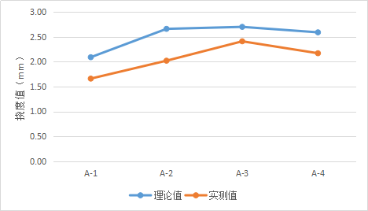
 | 弹性变形 | 理论 |  | 弹性变形 | 理论
Z5 | 0.97 | 2.342 | Z5 | 0.97 | 2.342
Z6 | 1.28 | 3.079 | Z6 | 1.28 | 3.079
Z7 | 1.64 | 4.008 | Z7 | 1.64 | 4.008
Z8 | 2.03 | 5.16 | Z8 | 5 | 5.16
 | 实测值 | 理论值
A-1 |  | 6.83
A-2 |  | 6.48
A-3 |  | 6.02
A-4 |  | 5.27
Z9 | 2.5 | 5.953 | Z9 | 2.5 | 5.953
Z10 | 2.8 | 6.742 | Z10 | 2.8 | 6.742
Z11 | 3.28 | 7.048 | Z11 | 3.28 | 7.048
Z12 | 3.1 | 7.268 | Z12 | 3.1 | 7.268
Z13 | 2.77 | 6.793 | Z13 | 2.77 | 6.793
Z14 | 2.8 | 6.702 | Z14 | 2.8 | 6.702

